Solicitud gráfica
 | Área: | Matemáticas |  |  | Fecha:
 | Grado: | 7 |  |  | 2016-01-15
 | Título del tema: | Identifica racionales en la recta |  |  | ¿Cuaderno de estudio o recurso? | Recurso
 | Editor: | Alexander Rincon |  |  | Motor del recurso | M7A

 | Código guión o recurso: | MA_07_05_CO_REC_250 | ← Para determinar este código, visite la hoja de Ayuda
 |  |  |  |  | ESPECIFICACIÓN DE ARCHIVOS A ENTREGAR
Núm. | Archivo Shutterstock o ruta en web | Imagen para: | Tipo | Ubicación de la imagen en el recurso M7A | Nombre imagen SMALL | Tamaño imagen SMALL | Nombre imagen ZOOM | Tamaño imagen ZOOM | Descripción | Observaciones
IMG01 | Descripcion | Recurso M7A |  | Contenido | MA_07_05_CO_REC_250_IMG01n.png | 286 x 286 px | MA_07_05_CO_REC_250_IMG01a.png | 500 x 500 px | 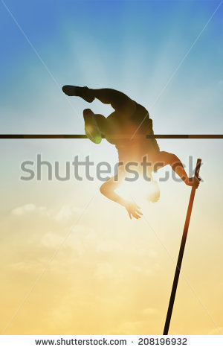
IMG02 | Descripcion | Recurso M7A |  | Contenido | MA_07_05_CO_REC_250_IMG02n.png | 286 x 286 px | MA_07_05_CO_REC_250_IMG02a.png | 500 x 500 px
IMG03 | Descripcion | Recurso M7A |  | Contenido | MA_07_05_CO_REC_250_IMG03n.png | 286 x 286 px | MA_07_05_CO_REC_250_IMG03a.png | 500 x 500 px
IMG04 | Descripcion | Recurso M7A |  | Contenido | MA_07_05_CO_REC_250_IMG04n.png | 286 x 286 px | MA_07_05_CO_REC_250_IMG04a.png | 500 x 500 px
IMG05 | Descripcion | Recurso M7A |  | Contenido | MA_07_05_CO_REC_250_IMG05n.png | 286 x 286 px | MA_07_05_CO_REC_250_IMG05a.png | 500 x 500 px
IMG06 | Descripcion | Recurso M7A |  | Contenido | MA_07_05_CO_REC_250_IMG06n.png | 286 x 286 px | MA_07_05_CO_REC_250_IMG06a.png | 500 x 500 px | 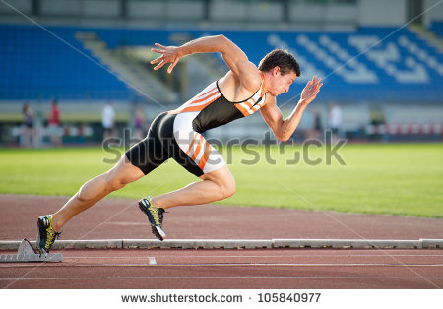
IMG07 | Descripcion | Recurso M7A |  | Contenido | MA_07_05_CO_REC_250_IMG07n.png | 286 x 286 px | MA_07_05_CO_REC_250_IMG07a.png | 500 x 500 px
IMG08 | Descripcion | Recurso M7A |  | Contenido | MA_07_05_CO_REC_250_IMG08n.png | 286 x 286 px | MA_07_05_CO_REC_250_IMG08a.png | 500 x 500 px
IMG09 | Descripcion | Recurso M7A |  | Contenido | MA_07_05_CO_REC_250_IMG09n.png | 286 x 286 px | MA_07_05_CO_REC_250_IMG09a.png | 500 x 500 px
IMG10 | Descripcion | Recurso M7A |  | Contenido | MA_07_05_CO_REC_250_IMG10n.png | 286 x 286 px | MA_07_05_CO_REC_250_IMG10a.png | 500 x 500 px
IMG11 | Descripcion | Recurso M7A |  | Contenido | MA_07_05_CO_REC_250_IMG11n.png | 286 x 286 px | MA_07_05_CO_REC_250_IMG11a.png | 500 x 500 px | 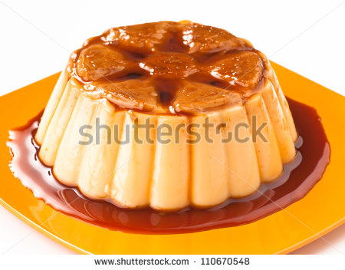
IMG12 | Descripcion | Recurso M7A |  | Contenido | MA_07_05_CO_REC_250_IMG12n.png | 286 x 286 px | MA_07_05_CO_REC_250_IMG12a.png | 500 x 500 px
IMG13 | Descripcion | Recurso M7A |  | Contenido | MA_07_05_CO_REC_250_IMG13n.png | 286 x 286 px | MA_07_05_CO_REC_250_IMG13a.png | 500 x 500 px
IMG14 | Descripcion | Recurso M7A |  | Contenido | MA_07_05_CO_REC_250_IMG14n.png | 286 x 286 px | MA_07_05_CO_REC_250_IMG14a.png | 500 x 500 px
IMG15 | Descripcion | Recurso M7A |  | Contenido | MA_07_05_CO_REC_250_IMG15n.png | 286 x 286 px | MA_07_05_CO_REC_250_IMG15a.png | 500 x 500 px
IMG16 | Descripcion | Recurso M7A |  | Contenido | MA_07_05_CO_REC_250_IMG16n.png | 286 x 286 px | MA_07_05_CO_REC_250_IMG16a.png | 500 x 500 px | 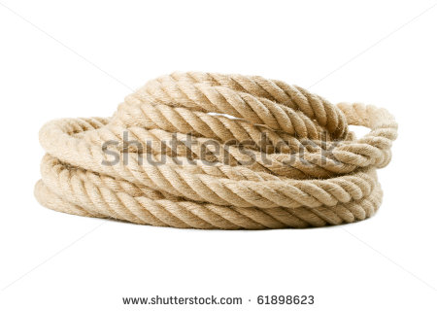
IMG17 | Descripcion | Recurso M7A |  | Contenido | MA_07_05_CO_REC_250_IMG17n.png | 286 x 286 px | MA_07_05_CO_REC_250_IMG17a.png | 500 x 500 px
IMG18 | Descripcion | Recurso M7A |  | Contenido | MA_07_05_CO_REC_250_IMG18n.png | 286 x 286 px | MA_07_05_CO_REC_250_IMG18a.png | 500 x 500 px
IMG19 | Descripcion | Recurso M7A |  | Contenido | MA_07_05_CO_REC_250_IMG19n.png | 286 x 286 px | MA_07_05_CO_REC_250_IMG19a.png | 500 x 500 px
IMG20 | Descripcion | Recurso M7A |  | Contenido | MA_07_05_CO_REC_250_IMG20n.png | 286 x 286 px | MA_07_05_CO_REC_250_IMG20a.png | 500 x 500 px
IMG21 | Descripcion | Recurso M7A |  | Contenido | MA_07_05_CO_REC_250_IMG21n.png | 286 x 286 px | MA_07_05_CO_REC_250_IMG21a.png | 500 x 500 px | 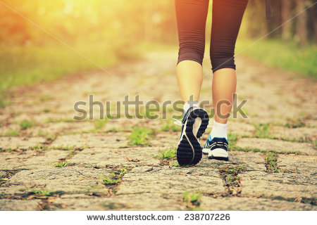
IMG22 | Descripcion | Recurso M7A |  | Contenido | MA_07_05_CO_REC_250_IMG22n.png | 286 x 286 px | MA_07_05_CO_REC_250_IMG22a.png | 500 x 500 px
IMG23 | Descripcion | Recurso M7A |  | Contenido | MA_07_05_CO_REC_250_IMG23n.png | 286 x 286 px | MA_07_05_CO_REC_250_IMG23a.png | 500 x 500 px
IMG24 | Descripcion | Recurso M7A |  | Contenido | MA_07_05_CO_REC_250_IMG24n.png | 286 x 286 px | MA_07_05_CO_REC_250_IMG24a.png | 500 x 500 px
IMG25 | Descripcion | Recurso M7A |  | Contenido | MA_07_05_CO_REC_250_IMG25n.png | 286 x 286 px | MA_07_05_CO_REC_250_IMG25a.png | 500 x 500 px

